1 - liczebnosc_wiek
Pierwsze rejestracje używanych samochodów osobowych sprowadzonych z zagranicy w Polsce, w latach 2024 - 2025 analizy PZPM na podstawie Centralnej Ewidencji Pojazdów

 | Sty | Lut | Mar | Kwi | Maj | Cze | Lip | Sie | Wrz | Paź | Lis | Gru | RAZEM
2024 | 66,186 | 72,408 | 77,918 | 79,087 | 72,082 | 71,814 | 79,987 | 72,310 | 74,241 | 84,992 | 66,966 | 64,519 | 882,510
2025 | 69,287 | 69,649 | 77,652 | 79,122 |  |  |  |  |  |  |  |  | 295,710
%zmiana r/r | 4.7% | -3.8% | -0.3% | 0.0% |  |  |  |  |  |  |  |  | 0.0%
Pierwsze rejestracje używanych samochodów osobowych w Polsce 2024 - 2025
 | 2024 | 2025
Sty | 66,186 | 69,287
Lut | 72,408 | 69,649
Mar | 77,918 | 77,652
Kwi | 79,087 | 79,122
Maj | 72,082
Cze | 71,814
Lip | 79,987
Sie | 72,310
Wrz | 74,241
Paź | 84,992
Lis | 66,966
Gru | 64,519
 |  |  |  |  |  |  |  |  | Struktura wieku Sty-Kwi 2025
 |  |  |  |  |  |  |  |  | Wiek | Liczba pojazdów | Udział %
 |  |  |  |  |  |  |  |  | do 4 lat | 28,234 | 9.5%
 |  |  |  |  |  |  |  |  | 5-10 lat | 103,222 | 34.9%
 |  |  |  |  |  |  |  |  | >10 lat | 164,254 | 55.5%
 |  |  |  |  |  |  |  |  | Razem | 295,710 | 100%

źródło: PZPM na podstawie CEP

2 - EURO_rodzaj_paliwa
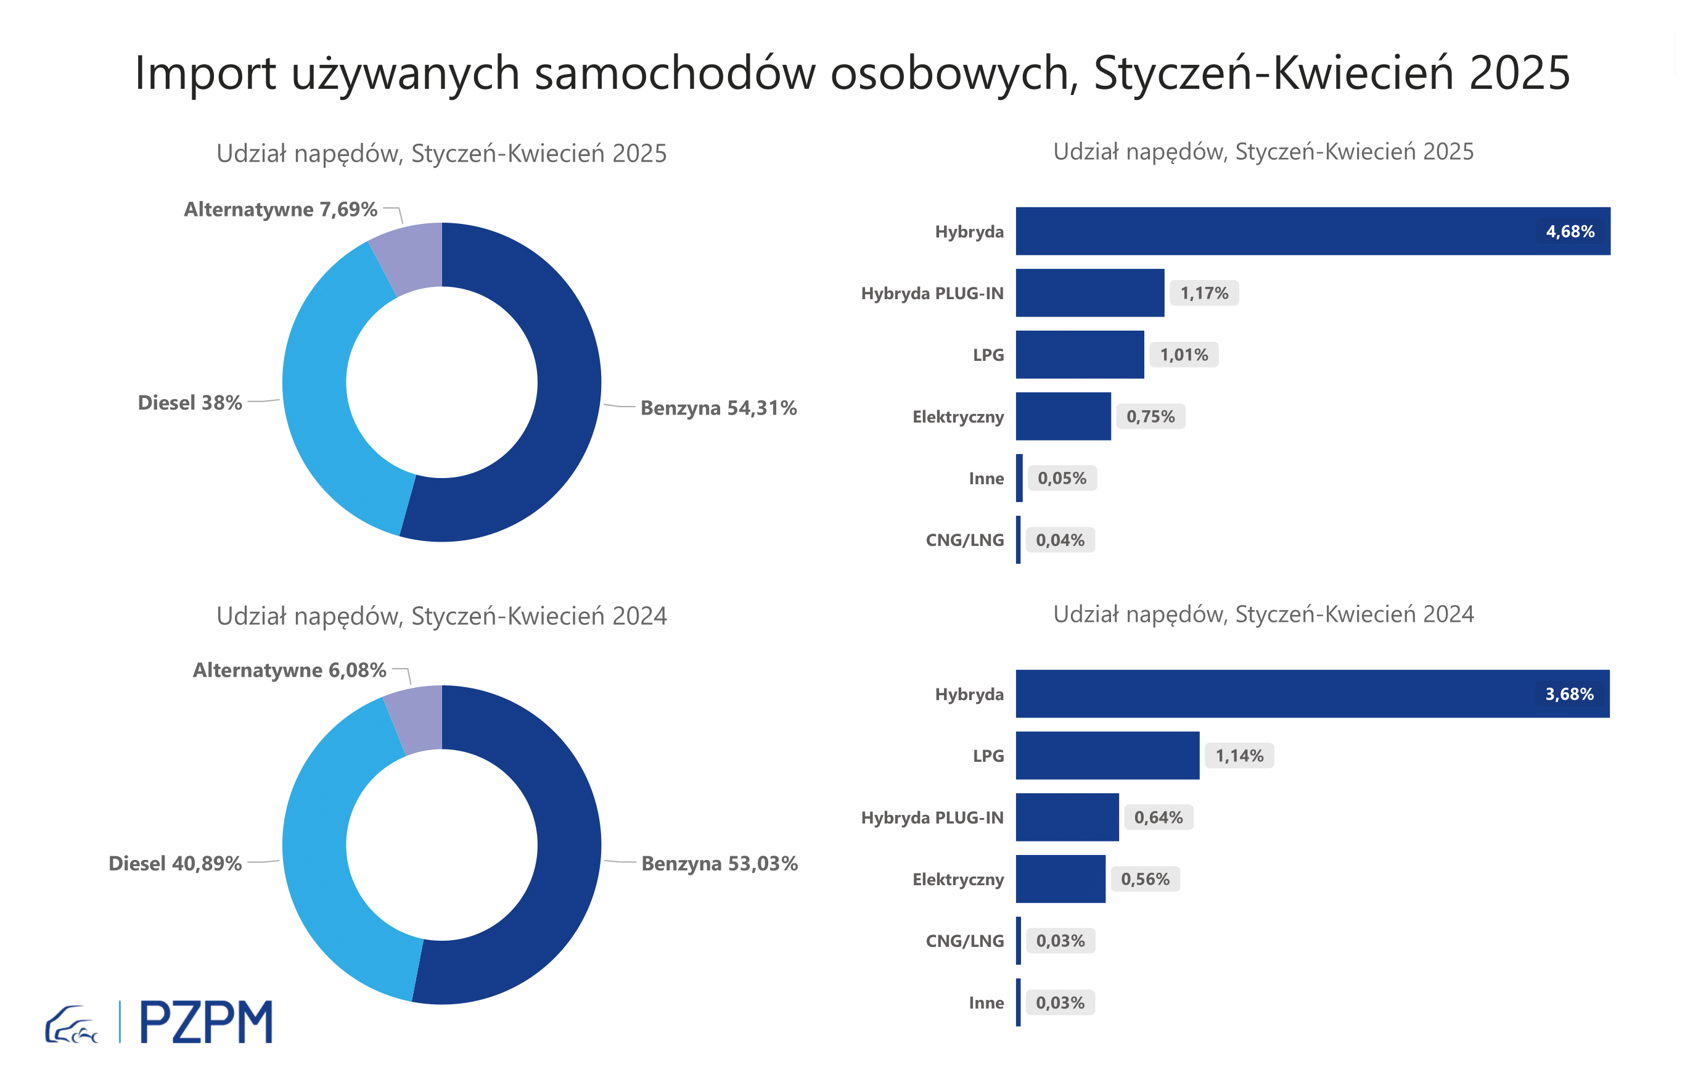

Pierwsze rejestracje używanych samochodów osobowych według rodzaju napędu
Rodzaj napędu | Styczeń-Kwiecień 2024 |  | Styczeń-Kwiecień 2025 |  | Zmiana % r/r | Zmiana udziału r/r
 | tys. szt. | udział % | tys. szt. | udział %
Benzyna | 156,8 | 53.0% | 160,6 | 54.3% | 2.4% | +1,3 pp
Diesel | 120,9 | 40.9% | 112,4 | 38.0% | -7.0% | -2,9 pp
Pozostałe | 18,0 | 6.1% | 22,7 | 7.7% | 26.6% | +1,6 pp
w tym:
Elektryczny | 2 | 0.6% | 2 | 0.7% | 34.6% | +0,2 pp
Hybryda | 11 | 3.7% | 14 | 4.7% | 27.0% | +1,0 pp
Hybryda PLUG-IN | 2 | 0.6% | 3 | 1.2% | 82.8% | +0,5 pp
LPG | 3 | 1.1% | 3 | 1.0% | -11.4% | -0,1 pp
CNG/LNG | 0 | 0.0% | 0 | 0.0% | 16.5% | +0,0 pp
Inne | 0 | 0.0% | 0 | 0.1% | 82.4% | +0,0 pp

3 - TOP_marki
Pierwsze rejestracje - używane samochody osobowe sprowadzone do Polski - TOP 10 w 2025
Pierwsze rejestracje używanych samochodów osobowych w Polsce*
Lp.** | Marka | Styczeń-Kwiecień 2024 | Styczeń-Kwiecień 2025 | Zmiana % r/r
1 | VOLKSWAGEN | 29,079 | 28,289 | -2.7%
2 | FORD | 28,192 | 27,709 | -1.7%
3 | OPEL | 27,062 | 25,906 | -4.3%
4 | AUDI | 24,555 | 22,241 | -9.4%
5 | BMW | 18,803 | 18,508 | -1.6%
6 | MERCEDES-BENZ | 13,776 | 14,920 | 8.3%
7 | PEUGEOT | 13,759 | 14,366 | 4.4%
8 | HYUNDAI | 12,381 | 13,721 | 10.8%
9 | RENAULT | 14,118 | 12,953 | -8.3%
10 | TOYOTA | 11,438 | 11,362 | -0.7%
* źródło: PZPM na podstawie danych CEP
** kolejność wg rejestracji w 2025 roku

